李海涛
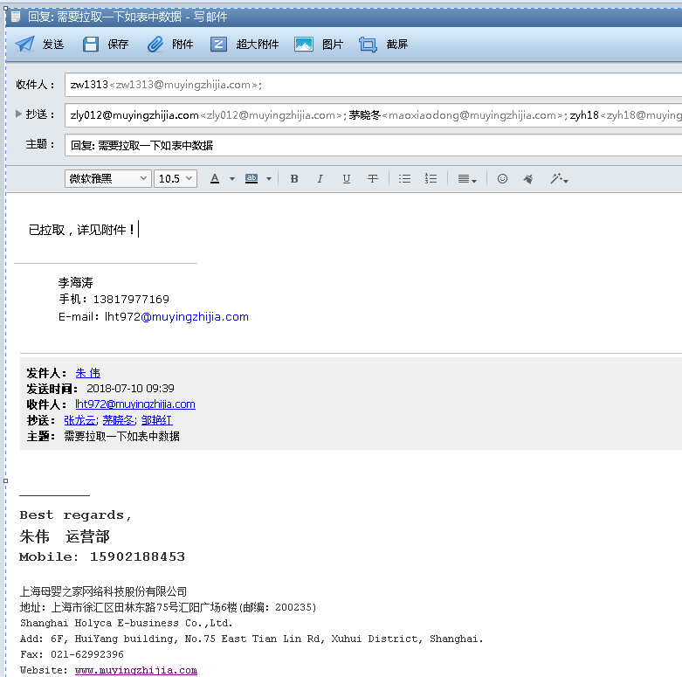
时间 | 问题 | 提出人 | 责任人/分配人 | 问题分类 | 解决状态 | 备注
2018-07-03 | 1、网安新增关键词屏蔽！ | 邹艳红 | 李海涛 | 需求 | 已处理
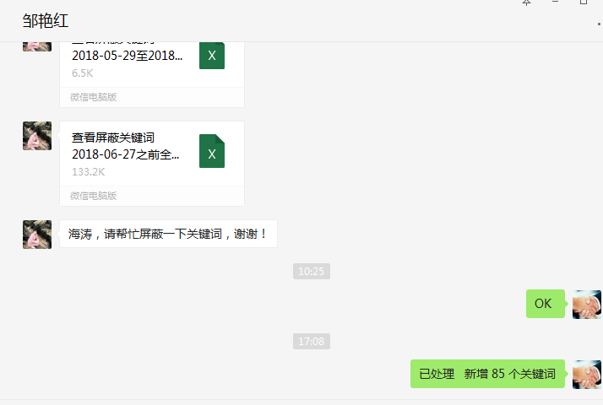

 | 2、帮忙拉下6月份尼尔森的数据 | 张龙云 | 李海涛 | 需求 | 已处理
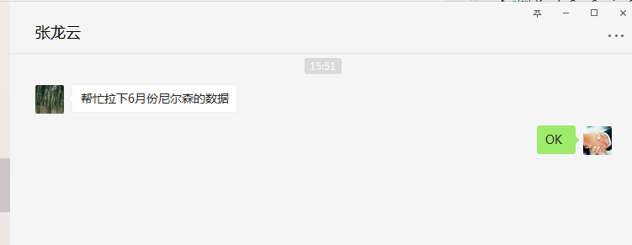

 | 3、分时段成本价格手动审核 | 吕海琴 | 李海涛 | 需求 | 已处理
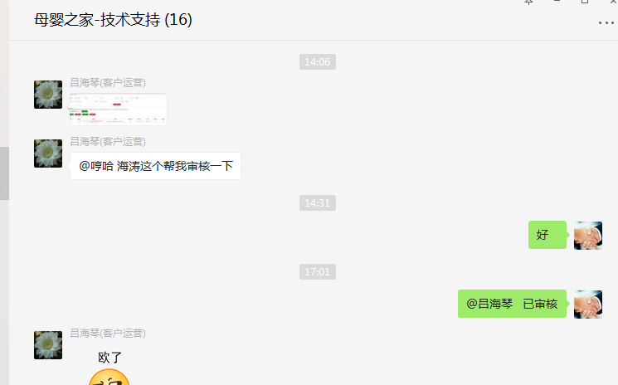

2018-07-06 | 1、妈妈专区 - 妈妈营养品 下所有的三级分类 包含 妈妈营养品 以及分类下所有的商品下架 奶粉辅食 - 营养食品 下所有的三级分类 包含 营养食品 以及分类下所有的商品下架 | 刘静/朱伟 | 李海涛 | 需求 | 已处理

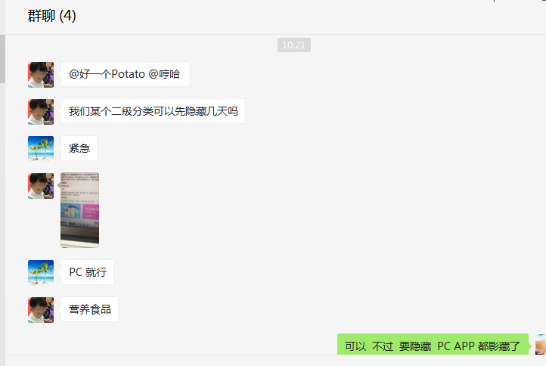

2018-07-09 | 1、PC站点打不开、打开缓慢 | 刘静/朱伟 | 李海涛 | 需求 | 已处理

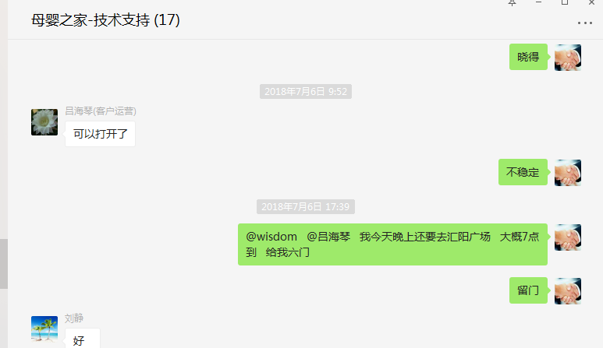

 | 2、近1年内购买过诺优能，爱他美奶粉，但近1个月内未购买过的消费者 | 朱伟 | 李海涛 | 需求 | 已处理

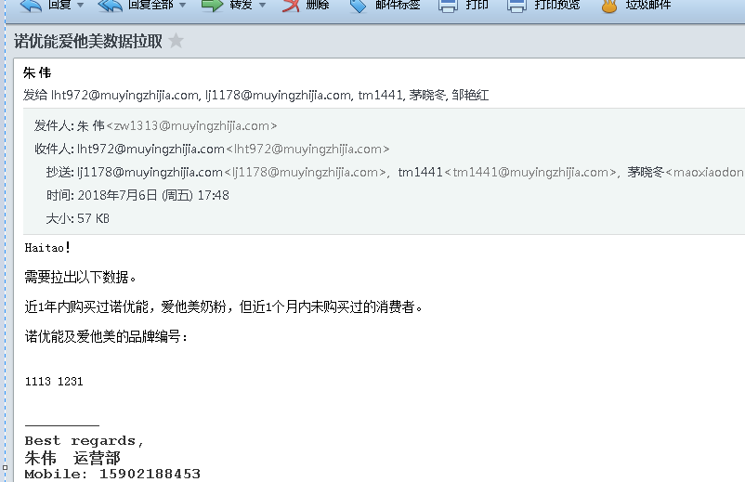

 | 3、海涛，麻烦帮我导一份现有上海地区的活跃客户（最近半年有购买行为的）清单，包含用户姓名、宝宝年龄、联系方式（电话及家庭地址）、在哪个区。我们铺线下店需要看一下比较合适的位置。 | 茅晓冬 | 李海涛 | 需求 | 已处理

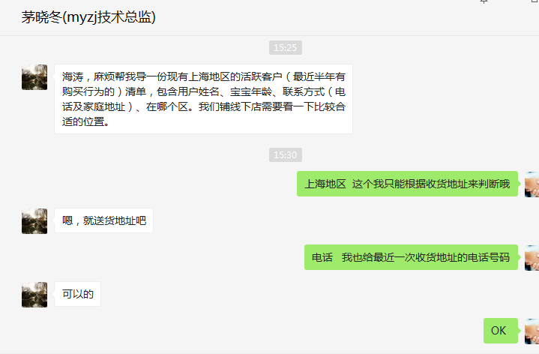

2018-07-10 | 1、分时段价格手动审核 | 吕海琴 | 李海涛 | 需求 | 已处理

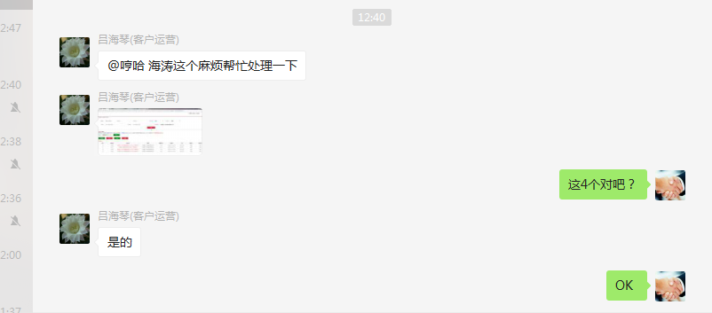

 | 2、短信余额报警阀值调整为：500 | 朱伟 | 李海涛 | 需求 | 已处理

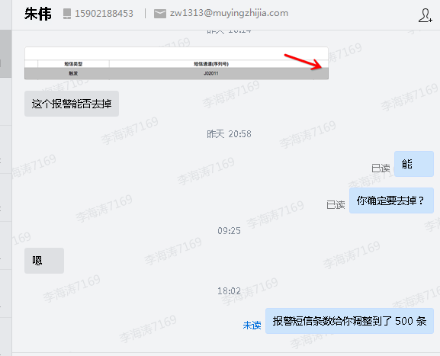

2018-07-11 | 1、拉取徐汇区会员订单数据 | 朱伟 | 李海涛 | 需求 | 已处理

